Местоимения
https://www.de-online.ru/sklonenie_mestoimenij_v_nemeckom_jazyke?ysclid=m0qw7qfib463911283
Личные местоимения | Притяжательные местоимения

ich – я du - ты er - он sie - она | mein – мой dein - твой sein - его
es – оно wir – мы ihr - вы sie – они | unser - наш euer - ваш ihr - ее
 | ihr - их Ihr - Ваш
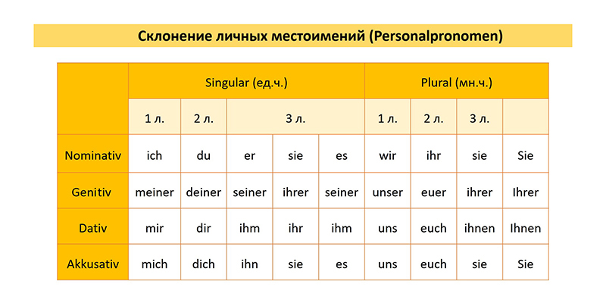
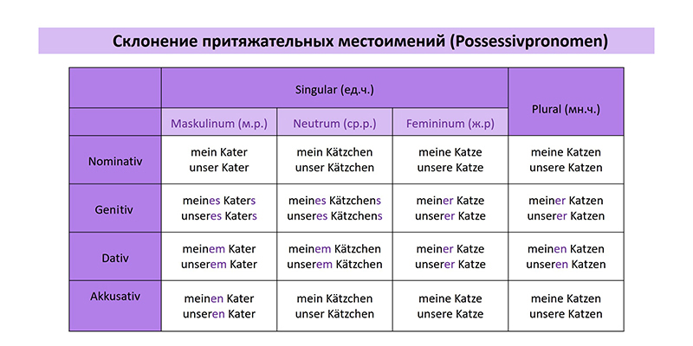
Sie – Вы, вежливая форма

 |  | Возвратные местоимения
Указательные местоимения
 |  | Возвратное местоимение sich соответствует русской частице –ся в возвратных глаголах:
dieser, dieses, diese, diese (этот, это, эта, эти)
jener, jenes, jene, jene (тот, то, та, те) |  | Sich freuen – радоваться
solcher, solches, solche, solche (такой, такое, такая, такие)
derselbe, dasselbe, dieselbe, dieselben (тот же самый, то же самое, та же самая, те же самые) |  | Sich waschen – мыться
derjenige, dasjenige, diejenige, diejenigen (тот, то, та, те)
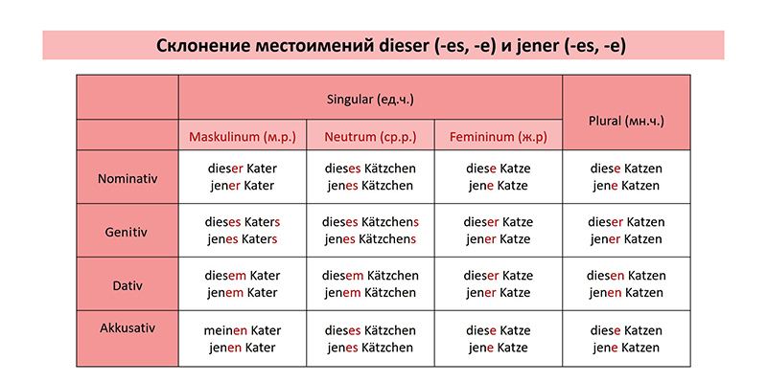
das - это es - это |  | Естественно, не все возвратные глаголы в наших языках совпадают, поэтому их лучше выучить.

 |  | Sich erholen – отдыхать

 |  | Sich verspäten – опаздывать

 |  | ★ Рядом с таким глаголом в словаре указывается, в каком падеже с ним употребляется возвратное местоимение: в Dativ или в Akkusativ. И sich склоняется по лицам и числам.

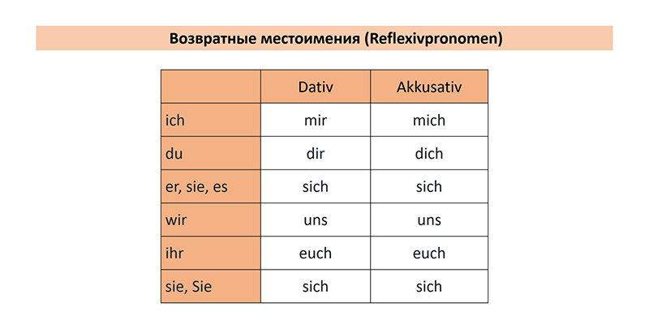

Dieser (-es, -e) и jener (-es, -e) склоняются по модели определенного артикля, и с ними артикль не используется:

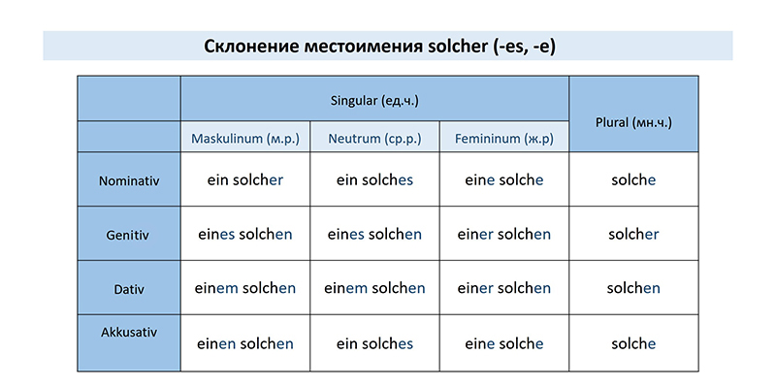

 |  | Sag dem Lehrer, dass ich mich verspäte. – Скажи учителю, что я опаздываю.

 |  | Er freut sich sehr, weil er und seine Eltern sich am Wochenende gut erholen haben. – Он очень радуется, потому что он и его родители хорошо отдохнули на выходных.

 |  | Относительные местоимения

 |  | Относительные местоимения der, das, die вводят придаточные определительные предложения.

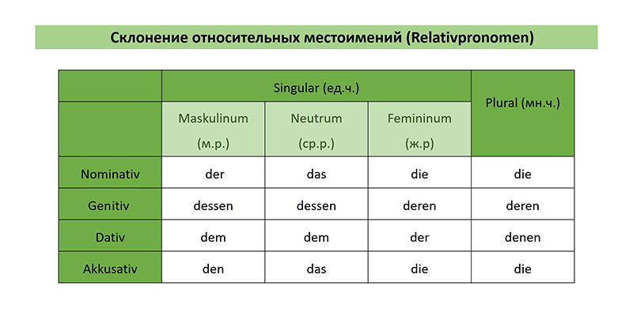
 |  | По большому счету, это вариации артикля der в разных родах и числах. Склоняются они по следующей парадигме:

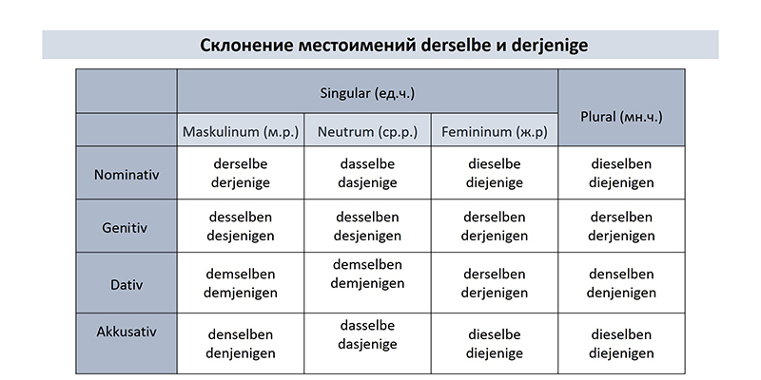

 |  | Das ist das Kind, deren Mutter ich kenne. – Это ребенок, мать которого я знаю.

 |  | Ich war im Theater, in dem du arbeitest. – Я был в театре, в котором ты работаешь.

 |  | Заметьте, что ставятся они всегда после запятой или после предлога, но никак не после слова, к которому относятся.

 |  | В роли относительных выступают также вопросительные местоимения, о которых мы сейчас и поговорим.

Вопросительные местоимения

Вопросительные местоимения употребляются в начале вопросительных предложений и в придаточных определительных (на месте относительного местоимения).

Wer - кто Was - что
Welcher, welches, welche – какой, какое, какая, какие
или который, которое, который, которые
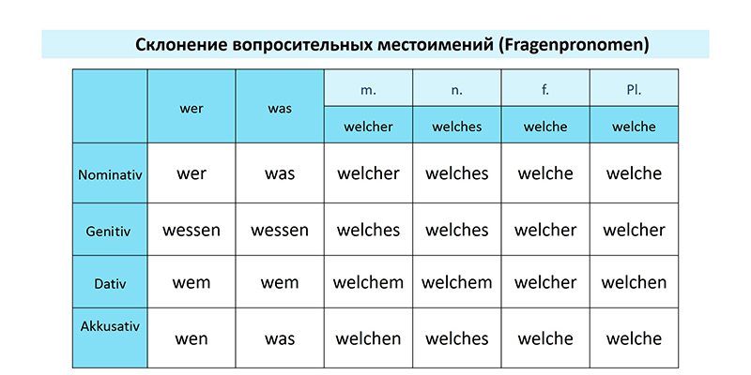

Wer и was занимают место подлежащего или второстепенного члена, а welcher – только второстепенного члена.

Примеры употребления в вопросительном предложении:

Wer ist das? – Кто это?

Was hast du in der Hand? – Что у тебя в руке?

Welches Jahr arbeitest du hier? – Который год ты тут работаешь?

Примеры употребления в придаточном:

Das ist Peter, wer uns alles über Englisch erzählt. – Это Питер, который расскажет нам все об английском.

Das ist das Kind, deren Mutter ich kenne. Das ist das Kind, wessen Mutter ich kenne. – Это ребенок, мать которого я знаю.

Das ist das Buch, welches ich gelesen habe. – Это книга, которую я прочитал.

Также в таких предложениях могут употребляться все вопросительные слова: wo – где, wohin - куда, worüber – о чем.

Например:

Ich war im Theater, in dem du arbeitest. - Ich war im Theater, wo du arbeitest – Я был в театре, в котором ты работаешь.

